Hoja1
ID Prueba | Nombre de la prueba | Módulo / Funcionalidad | Objetivo | Precondiciones | Datos de prueba | Pasos de ejecución | Resultado esperado | Resultado obtenido | Estado | Observaciones | Evidencia | Fecha
PF-01 | Registro exitoso | Registro | Comprobar que un usuario nuevo pueda registrarse correctamente | El usuario no debe existir previamente | Nombre, correo y contraseña de prueba | 1. Ingresar al formulario de registro. 2. Completar nombre, correo y contraseña. 3. Confirmar contraseña. 4. Seleccionar Cliente. 5. Presionar Crear Cuenta. | El sistema debe permitir registrar correctamente al usuario y mostrar un mensaje de registro exitoso. | El sistema mostró el mensaje “Cuenta creada”. Posteriormente se pudo iniciar sesión y el usuario Javier apareció identificado como cliente. El registro también quedó almacenado en la base de datos. | Aprobada | El registro se realizó correctamente y el usuario quedó disponible para iniciar sesión. |  | 2026-09-17
PF-02 | Registro de usuario duplicado | Registro | Comprobar que el sistema rechace un correo ya registrado | Debe existir previamente un usuario con ese correo | Correo: javier.prueba1709@correo.test / Contraseña: Prueba1234 | 1. Ingresar al formulario de registro. 2. Ingresar un nombre. 3. Ingresar el correo ya registrado. 4. Completar la contraseña y confirmación. 5. Seleccionar Cliente. 6. Presionar Crear Cuenta. | El sistema debe rechazar el registro e informar que el correo electrónico ya está registrado | El sistema rechazó el registro y mostró el mensaje “Ese correo ya está registrado”. | Aprobada | Se comprobó correctamente la validación de correo duplicado. |  | 2026-09-17
PF-03 | Inicio de sesión exitoso | Login | Comprobar que un usuario registrado pueda iniciar sesión | Usuario registrado | Correo: javier.prueba1709@correo.test / Contraseña: Prueba1234 | 1. Finalizar el registro del usuario. 2. Presionar “Iniciar Sesión” en la pantalla de confirmación. 3. Ingresar las credenciales del usuario. 4. Acceder al sistema. | El sistema debe aceptar las credenciales válidas y permitir el acceso al usuario. | El usuario pudo iniciar sesión correctamente y fue dirigido al sistema, donde apareció identificado como Javier – cliente. | Aprobada | El inicio de sesión se realizó correctamente después del registro. |  | 2026-09-17
PF-04 | Inicio de sesión con contraseña incorrecta | Login | Comprobar que el sistema rechace una contraseña incorrecta | Debe existir un usuario registrado | Correo: javier.prueba1709@correo.test / Contraseña incorrecta: Prueba9999 | 1. Ingresar a Iniciar Sesión. 2. Ingresar el correo registrado. 3. Ingresar una contraseña incorrecta. 4. Presionar Iniciar Sesión. | El sistema debe rechazar el inicio de sesión e informar que el correo o contraseña son incorrectos. | El sistema rechazó el inicio de sesión y mostró el mensaje “Correo o contraseña incorrectos.” | Aprobada | Se comprobó correctamente el rechazo de credenciales incorrectas. |  | 2026-09-17
PF-05 | Visualización del catálogo | Catálogo | Comprobar que los productos se muestren correctamente | Debe existir productos registrados | Productos disponibles en la BD | 1. Iniciar sesión en Ushoppa. 2. Ingresar a la sección de catálogo. 3. Esperar la carga de los productos. 4. Revisar que los productos se muestren correctamente. | El sistema debe mostrar correctamente el catálogo con los productos disponibles, sin errores de carga. | Se mostraron correctamente los productos disponibles, incluyendo imagen, nombre, precio, valoración y opción para agregar al carrito. | Aprobada | Los productos se cargaron correctamente en el catálogo. |  | 2026-09-17
PF-06 | Búsqueda y filtrado de productos | Catálogo | Comprobar que búsqueda, filtros y ordenamiento funcionen | Catálogo disponible | Categoría: Electrónica / Precio máximo: $1500+ / Búsqueda: Apple / Ordenar por: Menor precio | 1. Ingresar al catálogo. 2. Seleccionar la categoría Electrónica. 3. Establecer el precio máximo. 4. Realizar una búsqueda por texto utilizando “Apple”. 5. Revisar los resultados. 6. Quitar la búsqueda. 7. Seleccionar “Menor precio”. 8. Verificar el orden de los productos. | La búsqueda, los filtros y el ordenamiento deben modificar correctamente los productos mostrados de acuerdo con las opciones seleccionadas. | La búsqueda “Apple” mostró el producto AirPods Pro 3. El filtro Electrónica mostró productos de esa categoría. Al seleccionar “Menor precio”, los productos visibles quedaron ordenados de menor a mayor precio: $199, $249 y $349. | Aprobada | Las funciones de búsqueda, filtrado y ordenamiento respondieron correctamente. | 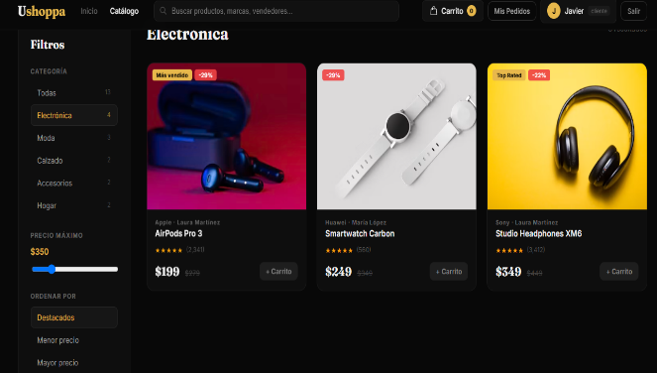 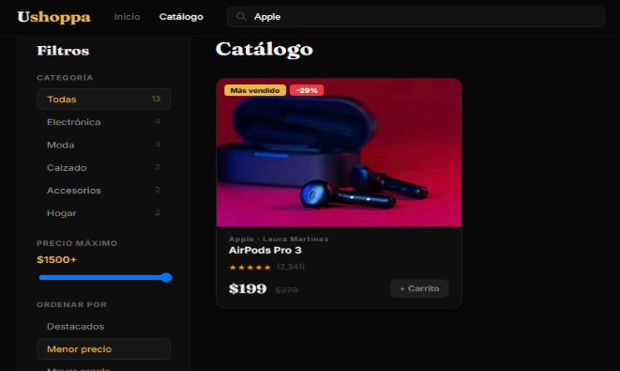 | 2026-09-17
PF-07 | Visualización del detalle del producto | Producto | Comprobar que se muestre correctamente la información del producto | Debe existir un producto | Producto: AirPods Pro 3 | 1. Ingresar al catálogo. 2. Seleccionar AirPods Pro 3. 3. Ingresar al detalle del producto. 4. Revisar nombre, precio, descripción, vendedor, stock y cantidad disponible. | El sistema debe mostrar correctamente la información, precio, stock y opciones de compra del producto. | Se mostró correctamente el producto AirPods Pro 3, su categoría, precio de $199, descripción, vendedor, stock de 45 unidades disponibles, selector de cantidad y botón para agregar al carrito. | Aprobada | La información del producto se visualizó correctamente y el stock disponible fue mostrado en pantalla. |  | 2026-09-17
PF-08 | Agregar producto al carrito | Carrito | Comprobar que un producto pueda agregarse al carrito | Producto disponible y con stock | Producto: AirPods Pro 3 / Cantidad: 1 | 1. Ingresar al detalle del producto. 2. Seleccionar cantidad 1. 3. Presionar “Agregar al carrito”. 4. Ingresar al carrito. 5. Verificar que el producto aparezca. | El producto debe agregarse correctamente al carrito y aparecer con la cantidad seleccionada y su precio correspondiente. | El producto AirPods Pro 3 apareció correctamente en el carrito con cantidad 1, precio de $199 y total de $199.00. | Aprobada | El producto fue agregado correctamente y el total de la compra se actualizó. |  | 2026-09-17
PF-09 | Actualizar y eliminar producto del carrito | Carrito | Comprobar modificación de cantidad y eliminación de productos | Debe existir un producto en el carrito | Producto: AirPods Pro 3 / Cantidad inicial: 1 | 1. Ingresar al carrito con un producto agregado. 2. Aumentar la cantidad del producto. 3. Verificar la actualización del total. 4. Eliminar el producto. 5. Verificar el estado final del carrito. | El sistema debe permitir modificar la cantidad, actualizar el total y eliminar el producto correctamente. | La cantidad del producto se actualizó hasta 9 unidades y el total se modificó a $1.791,00. Posteriormente, el producto fue eliminado y el sistema mostró el mensaje “Tu carrito está vacío”. | Aprobada | Se comprobó correctamente la modificación de cantidad y la eliminación del producto. | 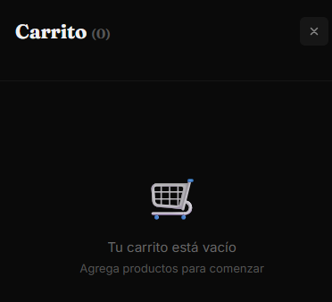 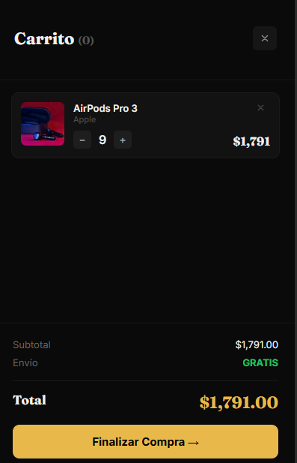 | 2026-09-17
PF-10 | Pago simulado aprobado | Compra / Pago | Comprobar que una compra pueda completarse mediante pago simulado | Producto en carrito y datos de prueba válidos | Producto: AirPods Pro 3 / Cantidad: 1 / Total: $199 | 1. Agregar el producto al carrito. 2. Presionar “Finalizar Compra”. 3. Revisar el resumen de compra. 4. Ingresar al pago simulado. 5. Ingresar los datos de prueba. 6. Confirmar el pago. | l sistema debe aprobar el pago simulado, completar la compra y mostrar una confirmación del pedido. | El sistema procesó correctamente el pago simulado y mostró “Pedido Confirmado”, generando el pedido #USH-4162 por un total de $199.00. | Aprobada | La compra se completó correctamente mediante el sistema de pago simulado. |  | 2026-09-17
PF-11 | Pago simulado rechazado | Compra / Pago | Comprobar que el sistema rechace un pago simulado no válido | Producto en carrito | Producto: AirPods Pro 3 / Cantidad: 1 / Tarjeta de prueba terminada en 0002 | 1. Agregar un producto al carrito. 2. Presionar “Finalizar Compra”. 3. Ingresar al pago simulado. 4. Ingresar la tarjeta de prueba terminada en 0002. 5. Completar los demás campos. 6. Presionar Pagar. | El sistema debe rechazar el pago y mostrar una notificación o pantalla indicando que el pago no fue aprobado. | El sistema rechazó el pago y mostró la pantalla “Pago Rechazado”, incluyendo el código de error ERR_PAYMENT_DECLINED. | Aprobada | Se comprobó correctamente el flujo de rechazo del pago simulado. |  | 2026-09-17
PF-12 | Registro del pedido en la base de datos | Pedidos | Comprobar que una compra aprobada quede registrada | Debe existir una compra aprobada | Pedido: #USH-4162 / Producto: AirPods Pro 3 / Cantidad: 1 / Total: $199.00 | 1. Realizar una compra aprobada. 2. Obtener el número de pedido generado. 3. Ingresar a la base de datos. 4. Revisar la tabla pedidos. 5. Buscar el número de pedido. 6. Revisar la tabla pedido_detalle. 7. Verificar que el producto, cantidad y precio correspondan a la compra realizada. | El pedido aprobado debe quedar registrado en las tablas pedidos y pedido_detalle, manteniendo la información correspondiente de la compra. | Se encontró el pedido #USH-4162 en pedidos con total de $199.00 y también en pedido_detalle, asociado al producto AirPods Pro 3, con cantidad 1 y precio $199.00. | Aprobada | Se comprobó que la compra quedó almacenada correctamente en la base de datos. El pedido figura actualmente con estado Pendiente. |  | 2026-09-17

